100320
Пропозиція по обладнанню

№ п/п | Назва | Габаритні розміри та технічні дані | кВт | Кіл-ть, шт. | Ціна, грн | Сума, грн
1 | Плита 4-х комфорочная з духовкою | 960/700/850 |  | 1 | 28885 | 28885
2 | Плита 4-х комфорочная без духовки на підставці | 960/700/850 |  | 1 | 21966 | 21966
3 | Полиця навісна дворівнева | 1500/300/300 |  | 4 | 2602 | 10406
4 | Полиця навісна дворівнева | 1200/300/400 |  | 4 | 1770 | 7080
5 | Сушка тарілки + склянки | 1200/300/400 |  | 3 | 4077 | 12230
6 | Мийка двосекційна з бортом без полки сталь 0,8 мм | 1200/700/850/280 |  | 2 | 7456 | 14912
7 | Мийка двосекційна з бортом без полки сталь 0,8 мм | 1500/700/850/280 |  | 2 | 8743 | 17487
8 | Стіл з бортом і полицею | 1200/700/850 |  | 4 | 5257 | 21027
9 | Стіл з бортом і полицею | 1500/700/850 |  | 4 | 6276 | 25104
10 | Стелаж 5 полиць | 1000/500/1800 |  | 3 | 6303 | 18908
11 | Стелаж 5 полиць | 1500/500/1800 |  | 3 | 8663 | 25989
12 | Мармит універсальний | 1800/700/850 |  | 2 | 22743 | 45487
13 | Полку надставка однорівнева з гнутим склом іподсветкой | 1800/300/500 |  | 2 | 5847 | 11694
14 | Напрямні | 1800/300/300 |  | 2 | 2119 | 4238
15 | Пприлавок охолоджуваний | 1800/700/850 |  | 2 | 47203 | 94406
16 | Полку надставка однорівнева з гнутим склом іподсветкой | 1800/300/500 |  | 2 | 5847 | 11694
17 | напрямні | 1800/300/300 |  | 2 | 2119 | 4238
18 | нейтральний елемент | 1500/700/850 |  | 2 | 13061 | 26123
19 | Полку надставка однорівнева з гнутим склом іподсветкой | 1500/300/500 |  | 2 | 5042 | 10084
20 | напрямні | 1500/300/300 |  | 2 | 1770 | 3540
21 | Місце касира | 1500/700/850 |  | 1 | 10540 | 10540
22 | Напрямні | 1500/300/300 |  | 1 | 1770 | 1770
23 | Сервіс стійка | 600/700/1440 |  | 1 | 13464 | 13464
24 | ПОСУДОМИЙКА купольна З ДОЗАТОРОМ МИЮЧОГО ЗАСОБУ | Габарити: 675х675х1420 мм. Продуктивність: 40 кас / год. . Мийний цикл: 120 сек. Режим миття/ополіскування: 60 ° С / 90 ° С. Вбудований дозатор для ополіскуючих та миючих засобів. Підключення до холодної та гарячої води (не більше + 50 ° С). Панель управління: електромеханічна. У комплекті: касета для тарілок, касета для келихів, корзина для столових приборів. Підключення: 11,1 кВт, 380 В. | 11.1 | 1 | 75151 | 75151 | 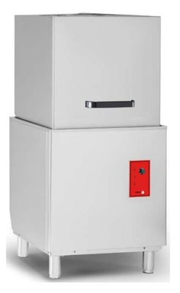
25 | Помягшувач 12 л |  |  | 1 | 3043 | 3043
26 | Комплект миючих та опліскуючих засобів | Миючий-20 л, ополіскуючий 5л |  | 1 | 3393 | 3393
27 | Пароконвектомат GN 1/1*10 Unox | Електрична, 10 рівнів GN 1/1, відстань між рівнями 67 мм, температурний режим +30 ... + 260 градусів, одноточковий термощуп, автоматична система мийки, світлодіодне підсвічування камери, цифрова сенсорна панель управління ONE, 8 швидкостей вентилятора (4 з реверсом + 4 напівстат). Відкриття двері зліва направо | 18.53 | 1 | 196619 | 196619 | 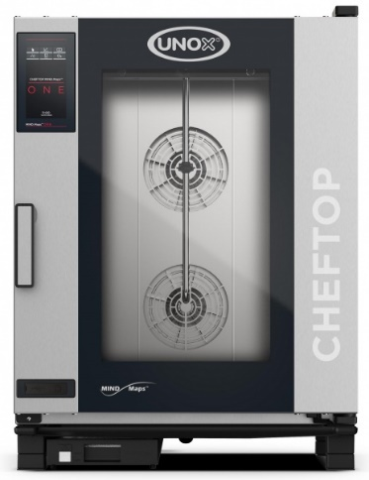
28 | Помягшувач 8 л |  |  | 1 | 3020 | 3020
29 | Підставка під пароконвекційну піч з направляючими під гастроємкості | 800х800х850 GN1/1 |  | 1 | 8640 | 8640
30 | Пароконвектомат (600*400)*6 Unox | Електрична, 6 рівнів 600*400, панель управління LED, температура +30 ... + 260 град., 2 вентилятора з реверсивним рухом, корпус - нержавіюча сталь, підключається до каналізації | 10.5 | 1 | 108692 | 108692 | 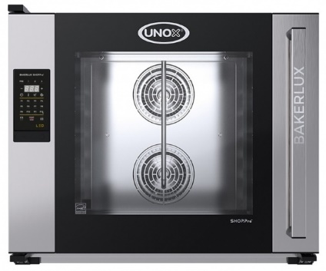
31 | Помягшувач 8 л |  |  | 1 | 3020 | 3020
32 | Підставка _стенд з направляючими | 600*400 |  | 1 | 8640 | 8640
33 | Засіб миючий Unox DB1015A0 (набір) | Концентрований миючий / обполіскувати засіб для пароконвекційні печей серії Mind Maps (XEVC ..., XECC ..., XEBC ...) з автоматичною системою мийки. У наборі 10 пляшок по 1 л |  | 2 | 3520 | 7040
34 | СТІЛ ХОЛОДИЛЬНИЙ NEO CONCEPT 3-Х ДВЕРНИЙ | Місткість: 460 л. Температурний режим: : 0ºC, +10º C. Габарити: 1792x700x850 мм. Кількість дверей: 3. Термоізоляція з пінополіуретану 50 мм. Підключення: 0,41 кВт, 220 В. | 0.41 | 2 | 58016 | 116032 | 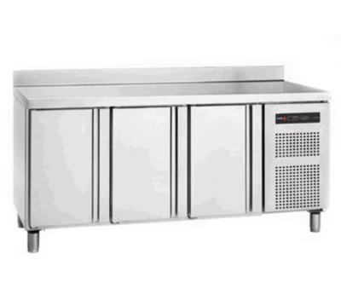
35 | СТІЛ ХОЛОДИЛЬНИЙ NEO CONCEPT 23-Х ДВЕРНИЙ | Місткість: 300 л. Температурний режим: : 0ºC, +10º C. Габарити: 1342x700x850 мм. Кількість дверей: 2. Термоізоляція з пінополіуретану 50 мм. | 0.37 | 2 | 48320 | 96640 | 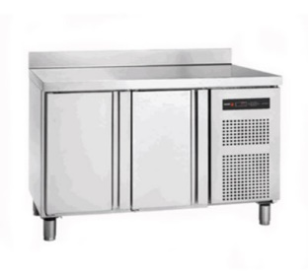
36 | ШАФА МОРОЗИЛЬНА 650л HKN-GX650BT INOX | Шафа морозильна 1-но дверна. Об'єм: 650л. Температурний режим: -18/-22 °С. Габарити 740x830x2010мм, Підключення: 0,48 кВт, 220В. Вага: 126 кг. | 0.48 | 2 | 51913 | 103826
37 | ШАФА ХОЛОДИЛЬНА 650л HKN-GX650TN INOX | Шафа холодильна 1-но дверна. Об'єм: 650л. Температурний режим: -2/+8 °С. Габарити 740x830x2010 мм, Підключення: 0,22 кВт, 220В. Вага: 121 кг. | 0.22 | 2 | 42853 | 85706
38 | ШАФА ХОЛОДИЛЬНА 1400л HKN-GX1410TN INOX | Шафа холодильна 2-х дверна. Об'єм: 1300л. Температурній режим: -2/+8 °С. Габарити 1480x830x2010мм, Підключення: 0,44 кВт, 220В. Вага: 188 кг. | 0.44 | 2 | 62467 | 124934 | 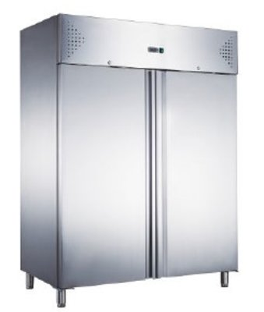
39 | ПЛИТА ІНДУКЦІЙНА З ЕЛЕКТРОННИМ УПРАВЛІННЯМ, 3500W | Габарити: 328х396х110 мм. Кількість конфорок: 1. Матеріал корпусу: нержавіюча сталь. Температурний режим: 60 °С-280 °С. Одна зона нагріву. 13 рівнів потужності нагріву (0,4-3,5 кВт). Захист від перегріву. Електронний таймер до 120 хвилин. Панель управління: електронне + рукоятка. Підключення: 3,5 кВт, 220 В. Вага: 4 кг | 7 | 3 | 4575 | 13725 | 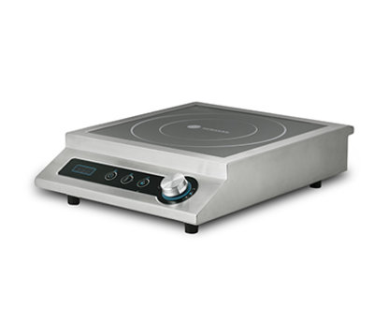
40 | М’ЯСОРУБКА TCG 12 E 1PH non-CE | М'ясорубка-терка потужністю 0,74 кВт і продуктивністю 60 кг на годину. Для подрібнення використовується система ножів і решіток - enterprise. Діаметр отворів ножової решітки - 4,5 мм. Габарити моделі (ШхГхВ): 600х300х530мм, вага 25 кг. Матеріал корпусу м'ясорубки - алюміній. Електрична мережа: однофазна, 220-380 В, 50 Гц. | 0.75 | 1 | 26336 | 26336 | 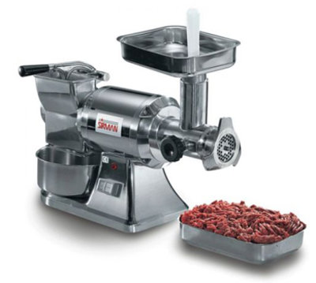
41 | Апарат для варіння при низькій температурі Softcooker | Максимальна глибина гастроемкости 200 мм. Робоча температура 40 -115ºС. Циркуляційний насос, захисний вимикач (термодатчик), затиск для кріплення на гастроемкости або каструлі. Оптимальна робота забезпечується при обсязі води до 50-80 л | 2 | 1 | 23392 | 23392
42 | Контейнер для апарату Softcooker | Габарити: 360х565х230 мм. Максимальний об'єм води: 34 л. Комплектація: контейнер, гастроємкість GN 1/1 - 200 мм, кришка. |  | 1 | 7040 | 7040 | 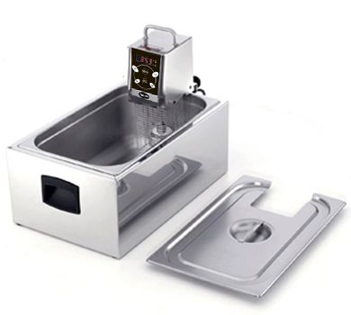
43 | ВАКУУМНИЙ ПАКУВАЛЬНИК AVM 312 | Продуктивність вакуумної помпи: 12 м.куб/год. Довжина зварювальної планки: 310 мм. Максимальна ширина пакету: 300 мм. Розміри камери: 343х434х175 мм. Габарити: 415х585х400 мм. Підключення: 0,75 кВт, 220 В. Можливість заповнення інертним газом. Вага: 35 кг. | 0.75 | 1 | 51168 | 51168 | 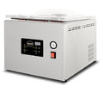
44 | МІКСЕР РУЧНИЙ Франція 250 COMBI | Трубка довжиною 350 мм Потужність 270 Вт Швидкість Від 500 до 1800 об / хв (віночка) Від 2300 до 9600 об / хв (міксера) | 0.27 | 1 | 21248 | 21248 | 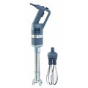
45 | СЛАЙСЕР 250 мм Китай | Діаметр леза: 250 мм. Товщина нарізки: 0,2-15 мм. Габарити: 470х400х370 мм. Матеріал корпусу: алюміній. Потужність: 0,15 кВт. Напруга: 220 В. Вага: 16,6 кг. | 0.15 | 1 | 9664 | 9664 | 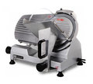
46 | Пристрій миючий | Модель _111 ДУШИРУЮЧИЙ ПРИСТРІЙ миючий душ, зміщувач пружина нерж.сталь, обертання на 180 ° корпус хромована латуньразм. 250x1120h |  | 1 | 6560 | 6560 |  | 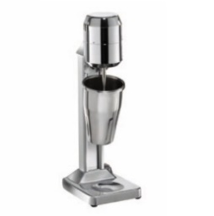
47 | Міксер для молочних коктелів | Корпус - алюміній, один стакан з нержавіючої сталі об'ємом 0,5 л, швидкість 15 000 об / хв. | 0.2 | 2 | 6304 | 12608
48 | Соковитискач для цитрусових | Соковижималка для цитрусових, електрична, 1400 об / хв, пластиковий корпус, робочий орган з нержавіючої сталі | 0.2 | 1 | 9632 | 9632 | 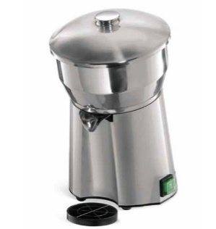
49 | ТІСТОМІС НА 30 л ДВІ ШВИДКОСТІ | Об'єм діжі: 35 л. Максимальне завантаження: 13 кг. Габарити: 750x435x900 мм. Фіксована діжа. Дві швидкості. Швидкість обертання діжі: 15/20 об / хв. Швидкість обертання насадки: 150/200 об / хв. Спіральний місильний орган. Матеріал корпусу: фарбований метал. Матеріал діжі і насадки: нержавіюча сталь. Підключення: 1,5 кВт, 220 В. Вага: 100 кг. | 1.5 | 1 | 55267 | 55267 |  | 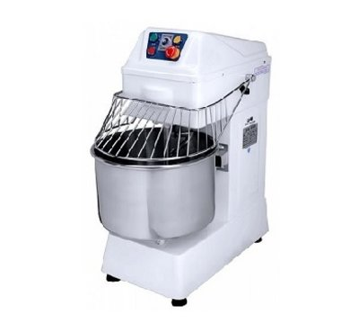
50 | Картоплечистка | Картоплечистка: Бункер на 10 кг. Продуктивність.150 кг / ч, Підходить для чищення овочів і фруктів круглої або довгастої форми (імбир, картопля, морква) і видалення з них шкірки. Габарити 685x410x960. Підключення: 0,55 кВт, 220 В. Вага 50 кг | 0.55 | 1 | 20313 | 20313 | 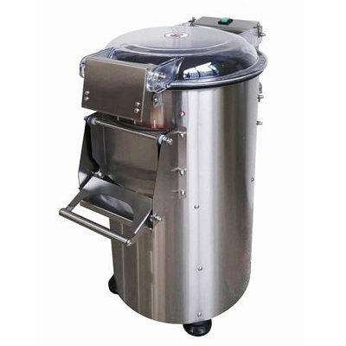
51 | ОВОЧЕРІЗКА CL 30 BISTRO 230V З КОМПЛЕКТОМ ДИСКІВ | Овочерізка потужністю 0,5 кВт. Продуктивність - 80 кг / год. Максимальна швидкість обертання - 375 об / хв. Діаметр завантажувального отвору 158х64, 58 мм. Матеріал корпусу, бункер, кришка овочерізки - пластик АБС. Габарити моделі (ШхГхВ): 320х304х590 мм, Електрична мережа: однофазна, 220 В, 50 Гц. Вага 14 кг. | 0.5 | 1 | 42440 | 42440
52 | Бак харчовий пластик з кришкою | 75 л |  | 7 | 899 | 6293
53 | Бак харчовий пластик | 120 л |  | 1 | 1058 | 1058
54 | Камера холодильна для зберігання продуктів | Камера 16,15м.куб. (4100*2100*2500)100мм, компресор, Повітроохолоджувач, автоматика, пульт,труби мід,інші матріали та монтаж камери |  | 1 | 168257 | 168257
55 | Камера морозильна для зберігання продуктів | Камера 16,15м.куб. (4100*2100*2500)100мм, компресор, Повітроохолоджувач, автоматика, пульт,труби мід,інші матріали та монтаж камери |  | 1 | 199361 | 199361
56 | Стіл виробничий з бортом та полицею. Повністью з нерж. сталі. | 1200х600х850 |  | 1 | 3753 | 3753
57 | Полка-сушка (тарілки+стакани) | 1000х320х320 |  | 2 | 3105 | 6210
58 | Стіл-мийка 2-х секційна з бортом (глиб.мийки 300 мм.зліва) Повністью з нерж. сталі. | 1600х700х850 |  | 1 | 6453 | 6453
59 | Стіл підставка виробничий без борта.Повністью з нерж. сталі. | 600х600х600 |  | 1 | 3375 | 3375
60 | Стіл виробничий з бортом та полицею. Повністью з нерж. сталі. | 1500х700х850 |  | 1 | 4968 | 4968
61 | Стелаж кондитерський на колесах. Повністью з нерж. сталі. |  |  | 1 | 7155 | 7155
62 | Мийка 3-х секційна з Г подібним правим бортом (глиб.мийки 300 мм.зліва) Повністью з нерж. сталі. | 1800х700х850 |  | 1 | 9180 | 9180
63 | Полка-сушка (тарілки+стакани) | 1500х320х320 |  | 1 | 5184 | 5184
64 | Стіл виробничий з бортом та полицею. Повністью з нерж. сталі. | 900х700х850 |  | 1 | 3375 | 3375
65 | Стелаж 5-ть полиць. Повністью з нерж. сталі. | 1000х700х1900 |  | 1 | 5562 | 5562
66 | Стіл виробничий з бортом та полицею. Повністью з нерж. сталі. | 1200х700х850 |  | 1 | 4158 | 4158
67 | Стіл виробничий з бортом та полицею. Повністью з нерж. сталі. | 1300х700х850 |  | 1 | 4428 | 4428
68 | Полиця 3-х ярусна відкрита . Повністью з нерж. сталі | 2000х300х350 |  | 5 | 3780 | 18900
69 | Стіл виробничий з бортом та полицею. Повністью з нерж. сталі. | 1500*700*850 |  | 1 | 4968 | 4968
70 | Стіл виробничий з бортом та 2 полицями. Повністью з нерж. сталі. | 2000х700х850 |  | 1 | 9234 | 9234
71 | Стіл виробничий з бортом та 2 полицями. Повністью з нерж. сталі., правий нижній кут зі скосом | 2000х700х850 |  | 1 | 9234 | 9234
72 | Стелаж 3-и полиці. Повністью з нерж. сталі. правий нижній кут зі скосом | 1000х700х1300 |  | 1 | 3834 | 3834
73 | Стіл виробничий без борта з полицею. Повністью з нерж. сталі. | 1380х500х850 |  | 1 | 3780 | 3780
74 | Стіл виробничий без борта з полицею. Повністью з нерж. сталі. | 800х500х850 |  | 1 | 2511 | 2511
75 | Стіл виробничий без борта з полицею. Повністью з нерж. сталі. правий та лівий нижній кут зі скосом | 1300х600х850 |  | 1 | 3996 | 3996
76 | Стіл підставка виробничий без борта.Повністью з нерж. сталі. | 600х600х600 |  | 1 | 3078 | 3078
 |  |  |  |  |  | 2183363
 | Ремонтні роботи
77 | Ремонт системи водопостачання та каналізації |  |  | 1 | 29300 | 29300
78 | Ремонт системи електропостачання |  |  | 100 | 650 | 65000
79 | Демонтаж системи вентиляції |  |  | 1 | 5000 | 5000
80 | Ремонт системи вентиляції |  |  | 1 | 25000 | 25000
81 | Демонтаж плитки та фарби, м2 |  |  | 1010 | 20 | 20200
82 | Монтаж плитки на стіни та підлогу |  |  | 300 | 250 | 75000
83 | Пофарбування стін |  |  | 500 | 100 | 50000
 | Матеріали
85 | Труби та аксесуари для водопостачання та каналізації |  |  | 1 | 15000 | 15000
86 | Трубопроводи, вентилятори,рещітки |  |  | 1 | 26000 | 26000
87 | Плитка, клей ,фуга |  |  | 300 | 250 | 75000
89 | Фарба, шпаклівка |  |  | 50 | 350 | 17500
90 | Кабель ,розетки, щиток .автомати,вимикачі, світильники |  |  | 1 | 35000 | 35000
91 | Разом |  |  |  |  | 438000
 | Непередбачувані витрати |  |  |  |  | 370000
 | Загальна вартість |  |  |  |  | 2991363

